Forside
KonfliktStatistik 3. kvartal 2019
5. december 2019
Statistik-Nyt

I 3. kvartal 2019 var der 1.243 tabte arbejdsdage som følge af overenskomststridige arbejdsstandsninger. Det er et fald i forhold til 2. kvartal dog højere sammenlignet med samme kvartal sidste år. Langt størstedelen af konfliktomfanget havde baggrund i arbejdsforhold og løn.

Færre tabte arbejdsdage på grund af konflikter i 3. kvartal

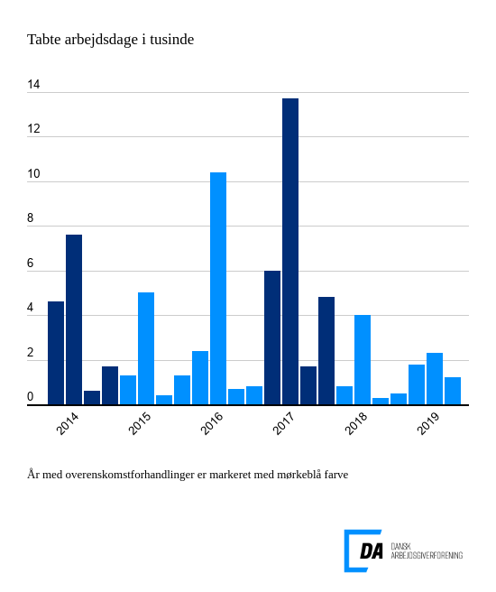

Tabel 1 Overenskomststridige arbejdsstandsninger, år og kvartaler
Tabel 2 Overenskomststridige arbejdsstandsninger, 1. kvartal 1991-
Tabel 3 Overenskomststridige arbejdsstandsninger, 1991-
Tabel 4 Konfliktårsag: Løn og andre betalingsforpligtelser, 1. kvartal 1991-
Tabel 5 Konfliktårsag: Løn og andre betalingsforpligtelser, 1991-
Metode
Kontakt

I 3. kvartal 2019 var der 38 overenskomststridige arbejdsstandsninger, som resulterede i 1.243 tabte arbejdsdage. Arbejdsstandsningerne involverede i gennemsnit 28,8 personer og var af 1,1 dags varighed. I forhold til 2. kvartal 2019 er antallet af konflikter steget fra 33, mens tabte arbejdsdage er faldet fra 2.335. I forhold til samme kvartal sidste år er konfliktomfanget steget. I 3. kvartal 2018 var antallet af konflikter således 22 med 286 tabte arbejdsdage til følge.
Løn som den primære konfliktårsag
14 arbejdsstandsninger med baggrund i løn og andre betalingsforpligtelser resulterede i 658 tabte arbejdsdage i 3. kvartal i 2019. Hvilket udgjorde 53 pct. af alle tabte arbejdsdage i kvartalet. Fem konflikter med årsag i tillids- og sikkerhedsrepræsentanter førte til 250 tabte arbejdsdage. Ansættelse og afskedigelse lå til grund for fire konflikter og 124 tabte arbejdsdage.

